Menu
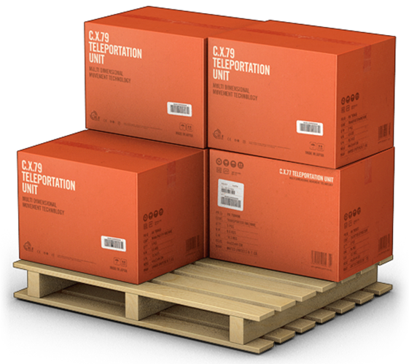
GERENCIADOR DE ESTOQUES
MENU
LANÇAMENTOS
RELATÓRIOS

Lançamentos

GERENCIADOR DE ESTOQUES
MENU
LANÇAMENTOS
RELATÓRIOS

Relatórios

GERENCIADOR DE ESTOQUES
MENU
LANÇAMENTOS
RELATÓRIOS

